All Stocks Analysis
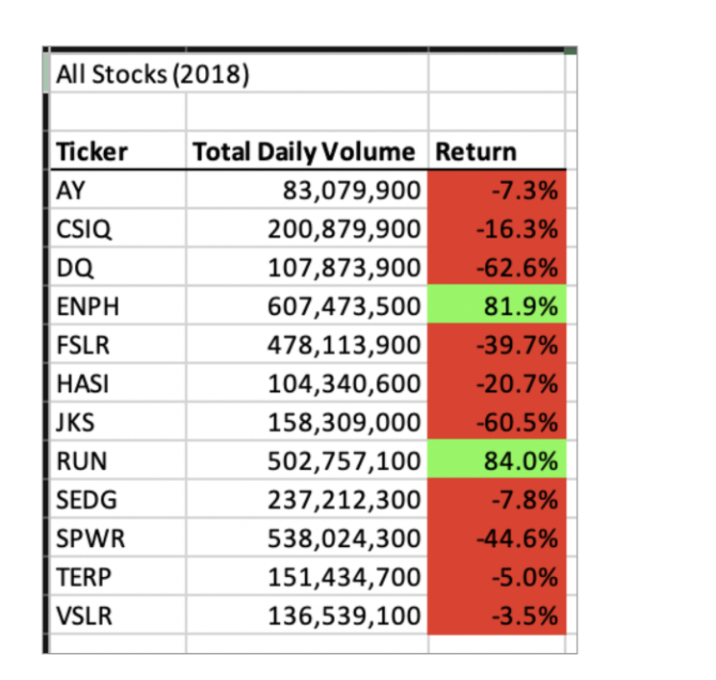
All Stocks (2018)

Ticker | Total Daily Volume | Return
AY | 83,079,900 | -7.3%
CSIQ | 200879900 | -16.3%
DQ | 107873900 | -62.6%
ENPH | 607473500 | 81.9%
FSLR | 478113900 | -39.7%
HASI | 104340600 | -20.7%
JKS | 158309000 | -60.5%
RUN | 502757100 | 84.0%
SEDG | 237212300 | -7.8%
SPWR | 538024300 | -44.6%
TERP | 151434700 | -5.0%
VSLR | 136539100 | -3.5%

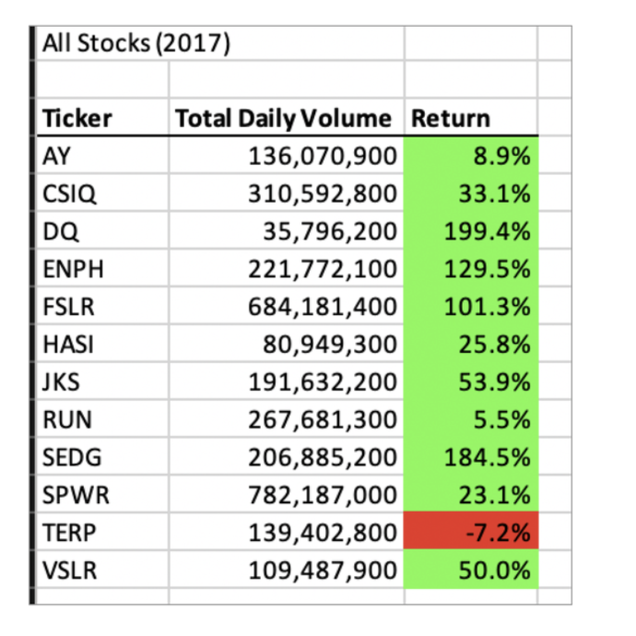
All Stocks (2017)

Ticker | Total Daily Volume | Return
AY | 136070900 | 8.9%
CSIQ | 310592800 | 33.1%
DQ | 35796200 | 199.4%
ENPH | 221772100 | 129.5%
FSLR | 684181400 | 101.3%
HASI | 80949300 | 25.8%
JKS | 191632200 | 53.9%
RUN | 267681300 | 5.5%
SEDG | 206885200 | 184.5%
SPWR | 782187000 | 23.1%
TERP | 139402800 | -7.2%
VSLR | 109487900 | 50.0%

